Sheet1
安徽警官职业学院学历教育收费公示
收费项目 | 计费单位 | 收费标准 | 收费范围 收费对象 | 批准收费的机关及文号 | 发证机关经办人 及办理时间 | 备 注
一、职业技能鉴定收费 |  |  |  | 皖价费〔2004〕198号
1、理论考试费 | 元/人，科 | 30 | 技能鉴定 收费 | 皖价费〔2004〕198号 | 2013.5.8 | 部分培养成本高的专业学 费标准可上浮10%。
2、论文答辩费 | 元/人，次 | 40 | 技能鉴定 收费 | 皖价费〔2004〕198号 | 2013.5.8 | 部分培养成本高的专业学 费标准可上浮10%。
3、职业技能操作鉴定收费（C）类 |  |  | 技能鉴定 收费 | 皖价费〔2004〕198号 | 2013.5.8 | 资质证书有效期至2014年7月。
初级工 | 元/人，次 | 130 | 技能鉴定 收费 | 皖价费〔2004〕198号 | 2013.5.8 | 国家执业资格五级，对下 岗再就业职工，减半收取。
中级工 | 元/人，次 | 170 | 技能鉴定 收费 | 皖价费〔2004〕198号 | 2013.5.8 | 国家执业资格四级，对下 岗再就业职工，减半收取。
二、普通话水平测试费 |  |  |  | 皖价费〔2004〕172号 皖价费函〔2007〕99号
在校学生 | 元/人，次 | 25 | 考试费 | 皖价费〔2004〕172号 皖价费函〔2007〕99号 | 2013.5.8 | 贫困学生参加普通话水平 测试免收测试费
普通人员 | 元/人，次 | 50 | 考试费 | 皖价费〔2004〕172号 皖价费函〔2007〕99号 | 2013.5.8
三、全国高等学校（安徽考区）计 算机水平考试 | 元/生 | 35 | 教育收费 | 皖价费〔2005〕269号 | 2013.5.8 | 非计算机专业的在校学生，必 须坚持自愿原则，不得强制。
四、英语应用能力考试（笔试） | 元/生 | 60 | 教育收费 | 皖价费〔2005〕269号 | 2013.5.8
五、高等职业技术教育学费（2006 年秋季新生开始执行） |  |  |  | 皖价费〔2006〕240号
文科专业 | 元/生， 学年 | 3500 | 教育收费 | 皖价费〔2006〕240号 | 2013.5.8
理科专业 | 元/生， 学年 | 3900 | 教育收费 | 皖价费〔2006〕240号 | 2013.5.8
六、成人高等教育收费 |  |  |  | 皖价行费〔2000〕311号 皖价费〔2006〕240号
函授文科类 | 元/生， 学年 | 1000 | 教育收费 | 皖价行费〔2000〕311号 皖价费〔2006〕240号 | 2013.5.8 | 次标准从2006年秋季新生 开始执行。允许上浮，上浮 幅度不得超过10%。
脱产文科类 | 元/生， 学年 | 2200 | 教育收费 | 皖价行费〔2000〕311号 皖价费〔2006〕240号 | 2013.5.8 | 次标准从2006年秋季新生 开始执行。允许上浮，上浮 幅度不得超过10%。
脱产文科类（2006年秋季学生以前） | 元/生， 学年 | 2700 | 教育收费 | 皖价行费〔2000〕311号 皖价费〔2006〕240号 | 2013.5.8 | 仅限2006年秋季以前入学 的学生，允许上浮，上浮幅 度不得超过10%。
七、高等学校住宿费 |  |  |  | 教计〔2006〕15号
不超过4人间，含4人 | 元/生， 学年 | 1000 | 教育收费 | 教计〔2006〕15号 | 2013.5.8 | 必须符合皖价行费〔2000〕 259号规定的“安徽省普通 高校学生公寓标准”。
6人间以下，含6人 | 元/生， 学年 | 800 | 教育收费 | 教计〔2006〕15号 | 2013.5.8
6人间以上 | 元/生， 学年 | 600 | 教育收费 | 教计〔2006〕15号 | 2013.5.8 | 必须符合皖价行费〔2000〕 259号规定的“安徽省普通 高校学生公寓标准”。
普通宿舍 | 元/生， 学年 | 400 | 教育收费 | 教计〔2006〕15号 | 2013.5.8
八、大学英语四、六级考试费 |  |  |  | 皖价费函〔2012〕124号
四级 | 元/人 | 28 | 考试费 | 皖价费函〔2012〕124号 | 2013.5.8 | 含上缴国家8元。
六级 | 元/人 | 30 | 考试费 | 皖价费函〔2012〕124号 | 2013.5.8 | 含上缴国家10元。
以上收费项目以及收费标准 于2013年5月8日核准
九、高等教育自学考试二学历助学 | 元/生 学年 | 1400 | 教育收费 | 教计〔2006〕15号 | 2014.12.05
以上收费项目以及收费标准 于2014年12月5日核准
十、自主招生报名考试费 | 元/生 | 120 | 教育收费 | 皖价费函〔2015〕45号 | 2015.04.14 | 文件有效期2年，2015年4月8 日起执行
以上收费项目以及收费标准 于2015年4月14日核准
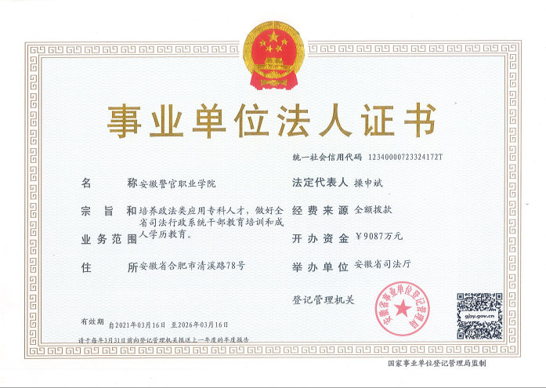 |  |  |  |  | 监督电话：62233668

